Graficos
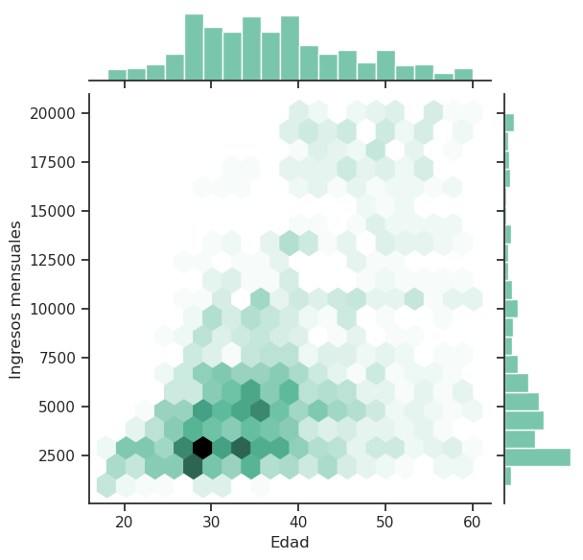
Gráfico Hexbin plot o de hexágenos

